GUI
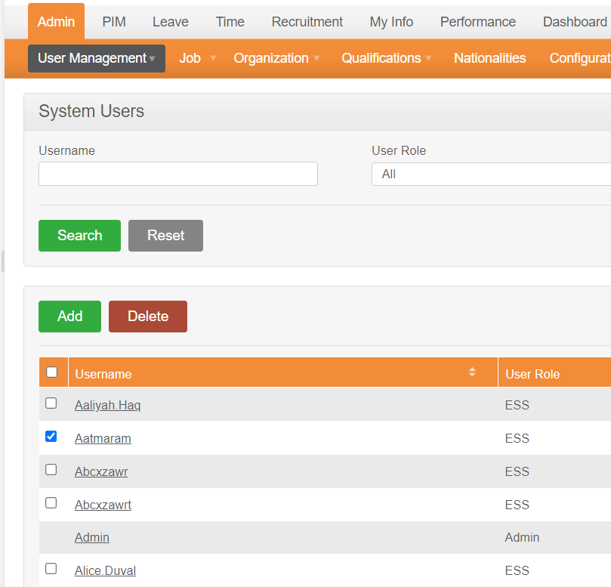

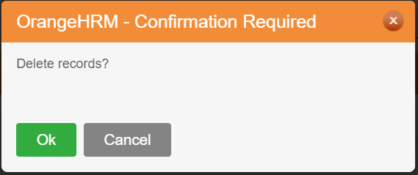
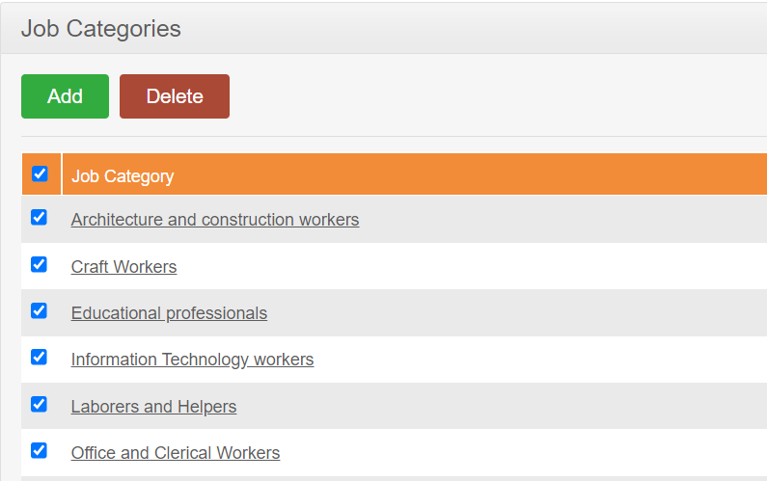

NO. | INPUT FIELD | DESCRIPTION | CONSTRAINTS
1 | Checkbox | Xác nhận xóa đối tượng cần xóa | Tích chọn trước khi xóa

Những ràng buộc khác (Nếu có):

Kịch bản kiểm thử
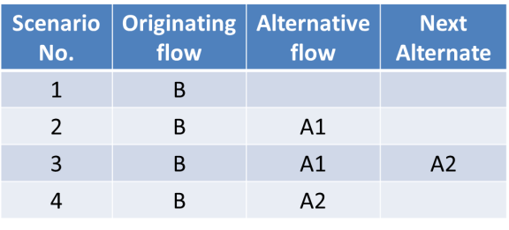
1. Vẽ activity diagram | 2. Thể hiện dưới dạng cây các luồng đi có thể có
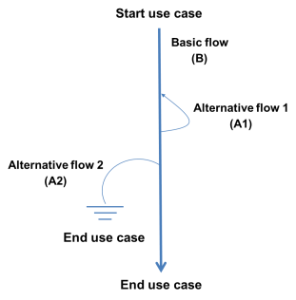
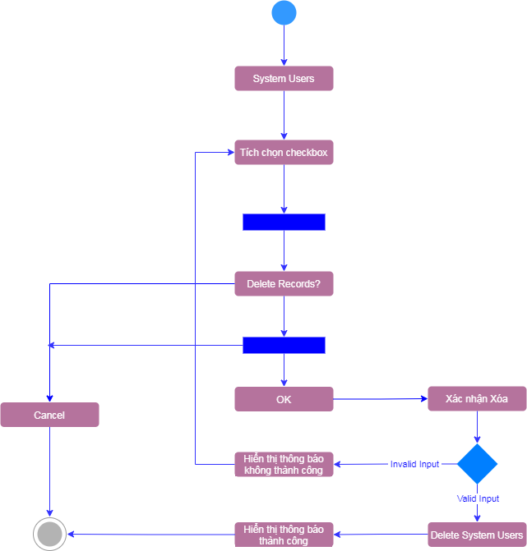

 | 3. Đưa các luồng đi có thể có dựa trên hình vẽ ở trên vào bảngsau

